general
 |  |  |  |  |  |  |  |  |  |  |  |  |  |  |  |  |  | NIEDRIGSTURZ BESCHLAG (LL-DT)
 | Zvol jazyk: |  |  |  |  | Lichte Breite
 | Select a language: |  |  |  |  |  |  |  |  |  |  |  |  |  |  |  |  |  | 0
 | Wählen Sie eine Sprache: |  | DE |  |  | Lichte Höhe |  |  |  |  |  |  | Fülen Sie bitte markierte Felder! |  |  |  |  |  | W max 6000 mm; H max 5000 mm; max. 23 m2
 | Wybierz język:
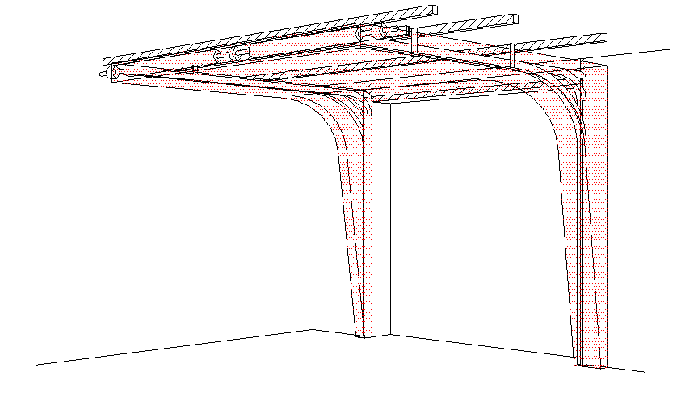
B
 | Sélectionner une langue: |  |  |  |  | Bedienung
 | Valige keel
 | Valitse kieli: |  |  |  |  | Paneel-Typ |  |  |  |  |  |  |  | DURCHSCHNITT A-A
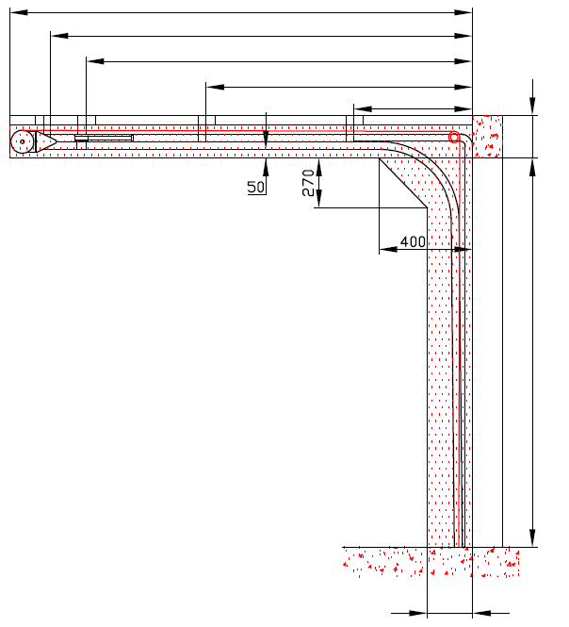
 | Выберите язык: |  |  |  |  |  |  |  |  |  |  | D
 |  |  |  |  |  |  |  |  |  |  |  | S
 |  |  |  |  |  |  |  |  |  |  |  |  | X
 |  |  |  |  |  |  |  |  |  |  |  |  | Y
Y2
F
 |  |  | INNENANSICHT
F

100
A

H

H
* |  |  |  |  |  |  |  | Rechteckigerohre 80x40x2 (verzinkt) ist ein Lieferungsbestandteil. Er muss fest an die Decke in drei Punkten befestigt werden, (beim Torblatt bis 10 m2 reichen 2 Punkte).
 |  |  |  |  |  |  |  | (1) BENÖTIGTER FREIRAUM
 |  |  |  |  |  |  |  |  |  |  |  |  |  |  |  |  |  |  |  | Montage auf Mauerwerk und Ziegel
 |  |  |  |  |  |  |  | (2) Benötigter Freiraum bei Elektro- oder Haspelkettenbedienung

 |  |  |  |  |  |  |  | (3) Montagefläche für Antriebsteuerung. Siehe Produktdokumentation für Abmessungen
 |  |  |  |  |  |  |  | Achse ca. 1.400 bis 1.500 mm vom Boden
 |  |  |  |  |  |  |  |  |  |  |  |  |  |  |  |  |  |  |  | Montage auf Porenbeton oder Gasbeton
 |  |  |  |  |  |  |  | (4) Die Parameter der Steckdosen sind in der Produktdokumentation zu finden.

80
80
 |  |  |  |  |  |  |  |  |  |  |  |  |  |  |  |  |  |  |  | Montage auf ISO-Trapezblechfassade
L
R
250
W

Angebot/Bestellung:
 |  |  | DURCHSCHNITT B-B
 |  |  |  |  |  |  |  |  |  | Bodenneigung
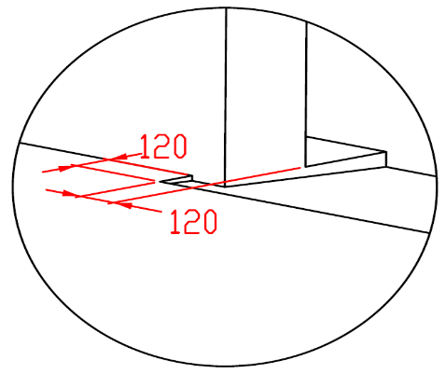

B

250
Position:

L + W + R

 |  |  |  |  |  |  |  |  |  |  |  |  |  |  | BENÖTIGTER MONTAGEFLÄCHEN |  |  |  | BENÖTIGTER FREIRAUM

 | ACHTUNG: |  |  |  |  |  |  |  |  |  |  |  |  |  | VORBEREITUNGEN UND ARBEITEN DIE VOM AUFTRAGGEBER ZU ERBRINGEN SIND, AUßER BEI SCHRIFTLICHER VEREINBARUNG IM VORAUS:

 | Die hinteren Seiten der Sturze und Pfeiler, sowie die Montagefläche für das Federpaket müssen eben und auf einer Linie liegen. |  |  |  |  |  |  |  |  |  |  |  |  |  | Bauseits:
 | Im übrigen müssen die lichten Masse eben und rechtwinklig sein. |  |  |  |  |  |  |  |  |  |  |  |  |  | Ein stählerner Montagerahmen zur Befestigung der vertikalen Laufschienen und des Federpakets bei nicht tragfähigen Flächen wie z.B. Porenbeton, Gasbeton, Isolationspanelen u.s.w..
 | Der Fussboden muss glatt und waagerecht sein.
 | Tore mit Antrieb oder Hanspelkettenantrieb müssen Seilspannvorrichtung (für Zurückziehung) der ist immer rechts montiert (es ist nicht wichtig wo Antrieb montiert ist) enthalten. |  |  |  |  |  |  |  |  |  |  |  |  |  | Befestigungsmöglichkeit für die Zwischen- und Endaufhängung der horizontalen Laufschienen bis zu max. 1 m über diesen Laufschienen.
 | MASSE in mm
 | W = | Lichte Breite |  | W | Bedienung |  |  |  |  |  | Freiraum über Sturz |  |  |  | Benötigte Montageflächen und Freiräume gemäß Zeichnung.
 | H = | Lichte Höhe |  | H | L/R | Antriebseite |  |  |  | min. 400 | F |  |  | 200 | Elektrisch (bei elektrisch bedienten Toren):
 | F = | Freiraum über Sturz |  | F | L/R | Andere Seite |  |  |  | min. 160 | Höhe Innenraum |  |  |  | Die Parameter der Steckdosen sind in der Produktdokumentation zu finden.
 | A= | Mitte Achse zum Sturz |  | A | D | Einbautiefe |  |  | H + 1095 |  | E |  | H + F
 | L = | Freiraum LINKS |  | L | Aufhängepunkte, wenn |  | D<=3000 |  |  |  | Mitte Achse zum Sturz |  |  |  | Aufgestellt: | Bereinigt: | Bereinigt am: |  | Dateiname: |  | Datum: | Massst.: | Format:
 | R = | Freiraum RECHTS |  | R | X | Aufhängepunkte |  |  | H |  | A |  |  | 100 | K.Luňák | R. Kříž | 2024-01-30 |  | STP |  | 2024-01-23 | - | A3
 | D = | Einbautiefe |  | D | Aufhängepunkte, wenn |  | 3000<D<=4500 |  |  |  | Aufhängepunkt für Vierkantrohr |  |  |  | http://door-documents.com/en/indy-installation-drawing-ll-dt |  | BAUBEREITSCHAFT NIEDRIGSTURZ BESCHLAG (LL-DT)
 | x = | 1. Aufhängepunkt |  |  | X | 1. Aufhängepunkt |  |  | H |  | S |  | H+1020 | 1020
 | Y = | 2. Aufhängepunkt |  |  | Y | 2. Aufhängepunkt |  |  | 1/2 X
 | S= | Aufhängepunkt für Vierkantrohr |  |  | Aufhängepunkte, wenn |  | D>4500
 |  |  |  |  | X | 3. Aufhängepunkt |  |  | H
 |  |  |  |  | Y | Freiplatz auf der Mountageplatz |  |  | (X/3)*2 |  |  |  |  |  |  |  | NIEDRIGSTURZ BESCHLAG (LL-DT) |  |  |  | Kode: | Version:
 |  |  |  |  | Y2 | Handbedienung |  |  | X/3 |  |  |  |  |  |  |  |  |  |  |  | 050-7 | 2405

SW-R
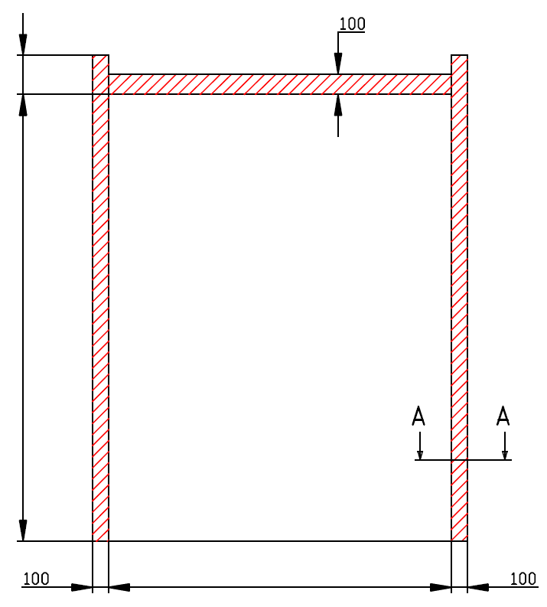
F=

200

H=
0

W=
 |  |  | 0



 | NIEDRIGSTURZ BESCHLAG (LL-DT)

 | Haspelkette - rechts | Antrieb - rechts

 | Aufgestellt:

 | Bereinigt:

 | Datum:

SW-L
F=

200

H=
0

W=
 |  |  | 0

 | NIEDRIGSTURZ BESCHLAG (LL-DT)

 | Bedienung | Antrieb - links

 | Aufgestellt:

 | Bereinigt:

 | Datum:

Manually_operated
F=

200

H=
0

W=
 |  |  | 0

 | NIEDRIGSTURZ BESCHLAG (LL-DT)

 | Bedienung | hand

 | Aufgestellt:

 | Bereinigt:

 | Datum:

